1.Tao-PR
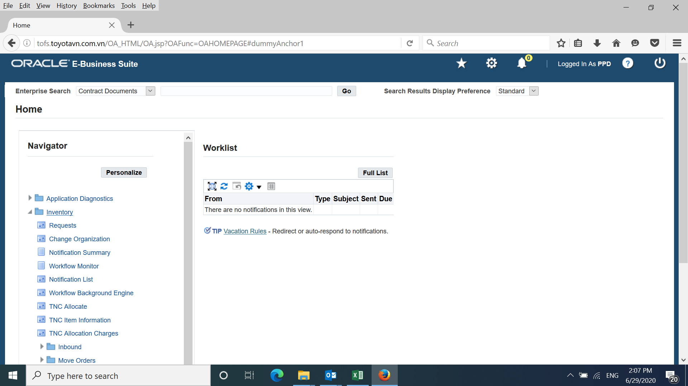

Mở PW-User name theo phòng ban sau đó kích vào Inventory

1

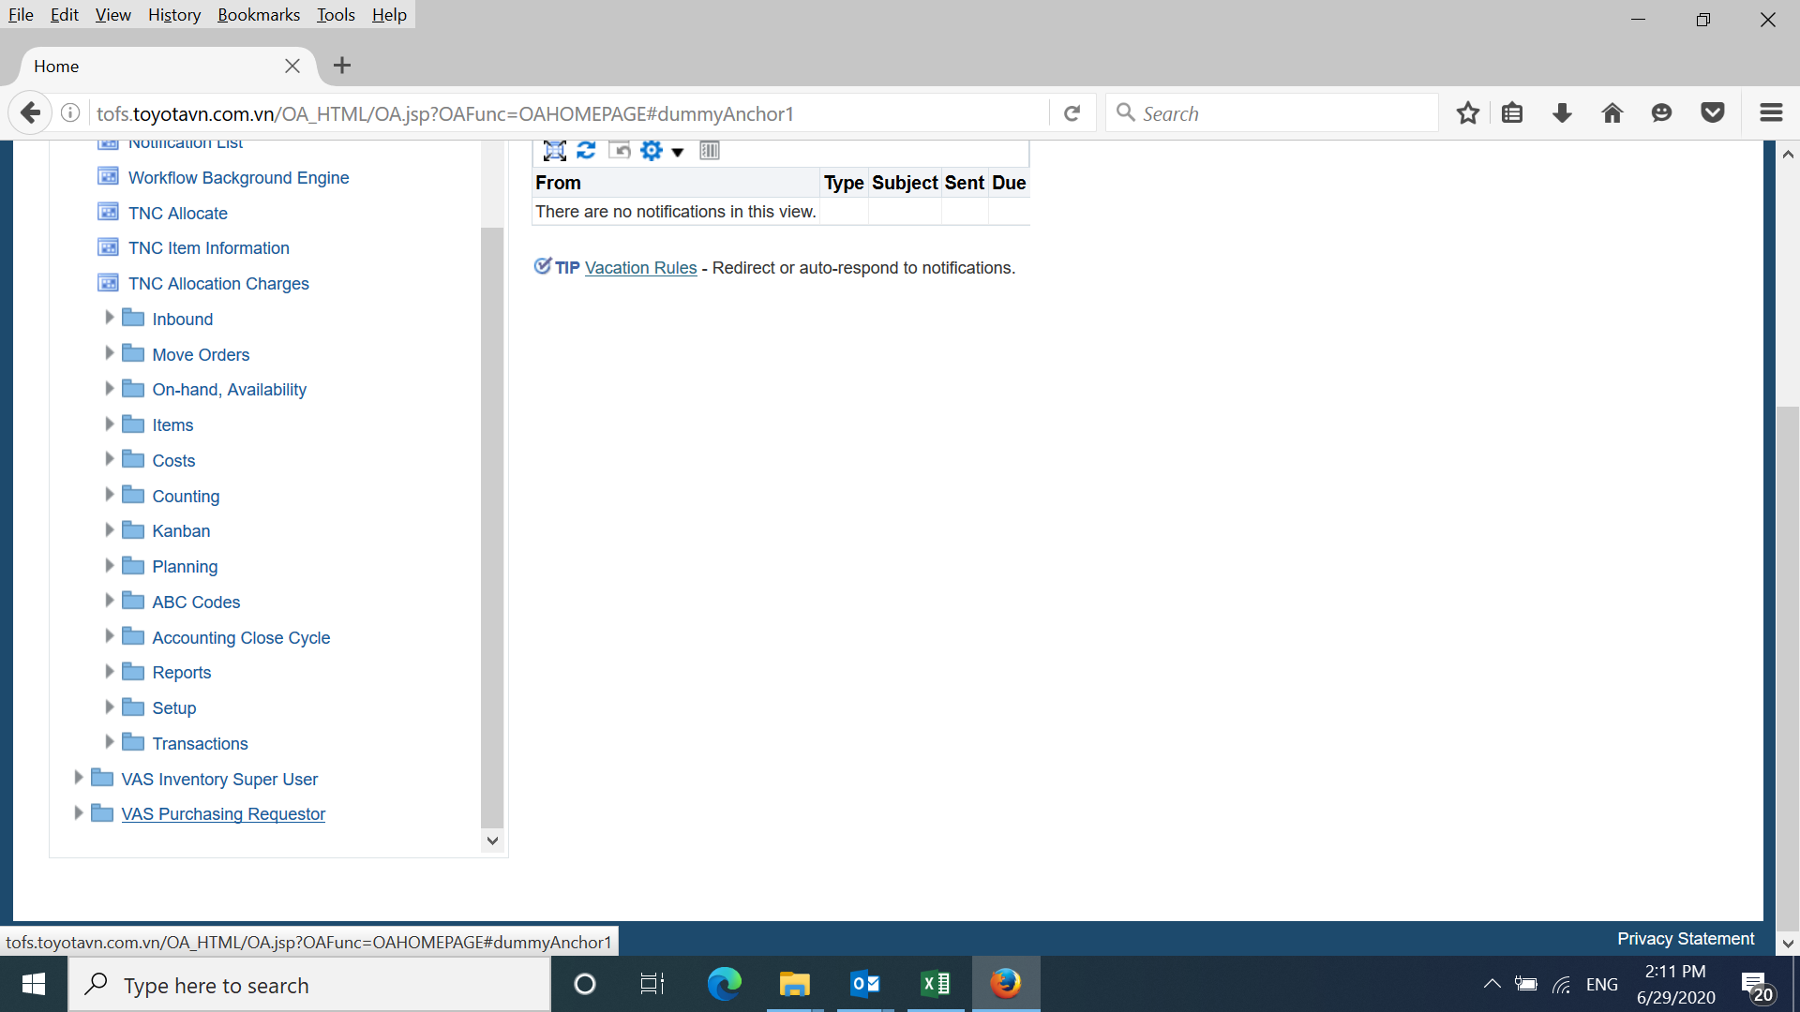

2

Kích vào VAS Purchasing

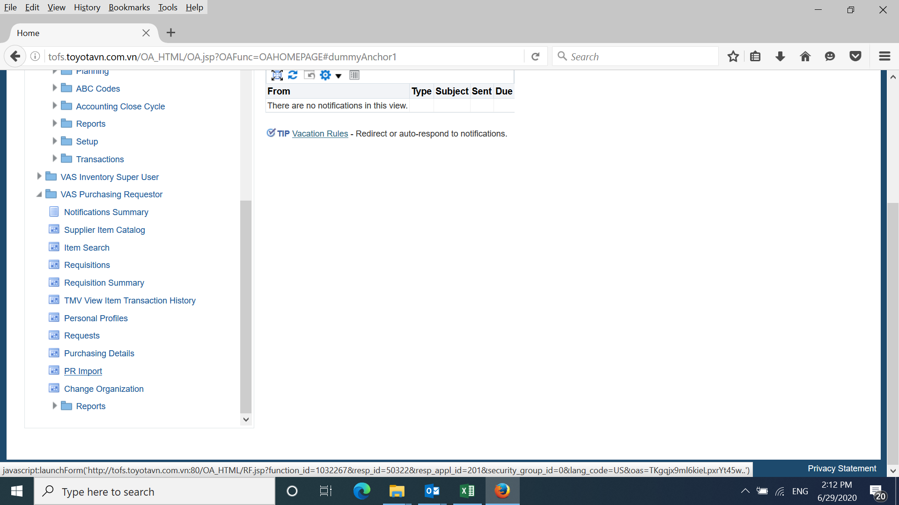

3

Kích vào PR-Import

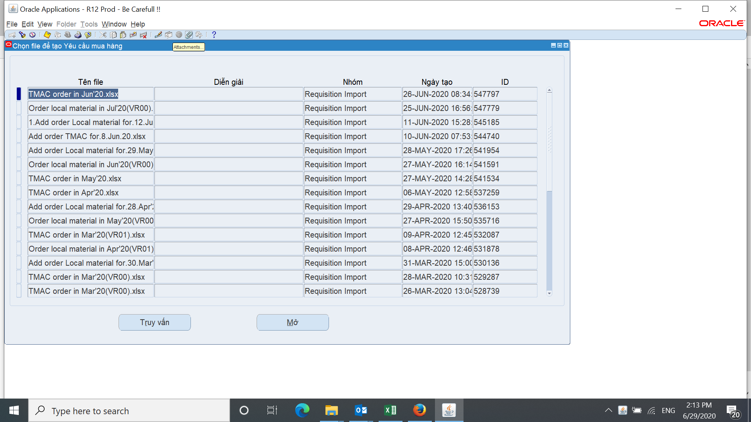

4

Kích vào biểu tượng attachment

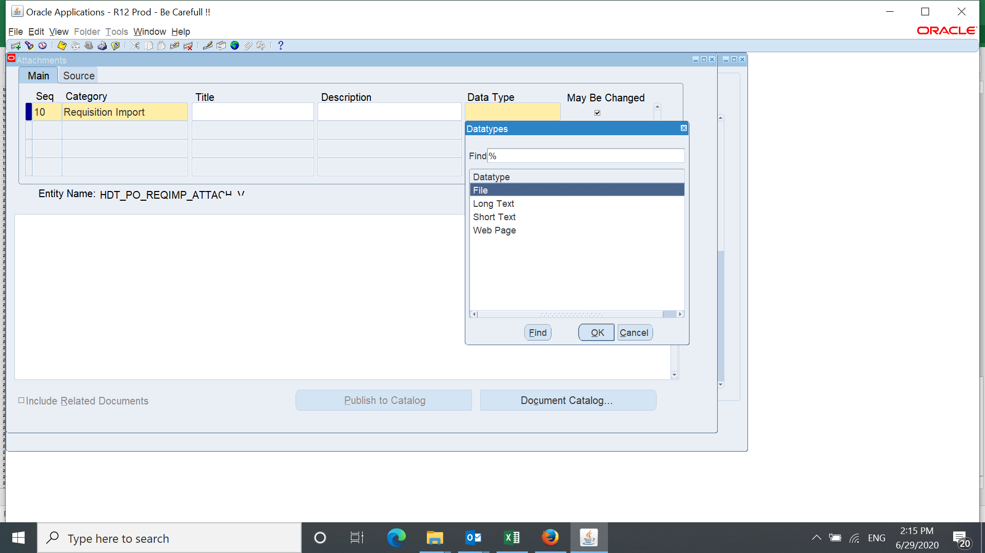

5

Tìm file Import

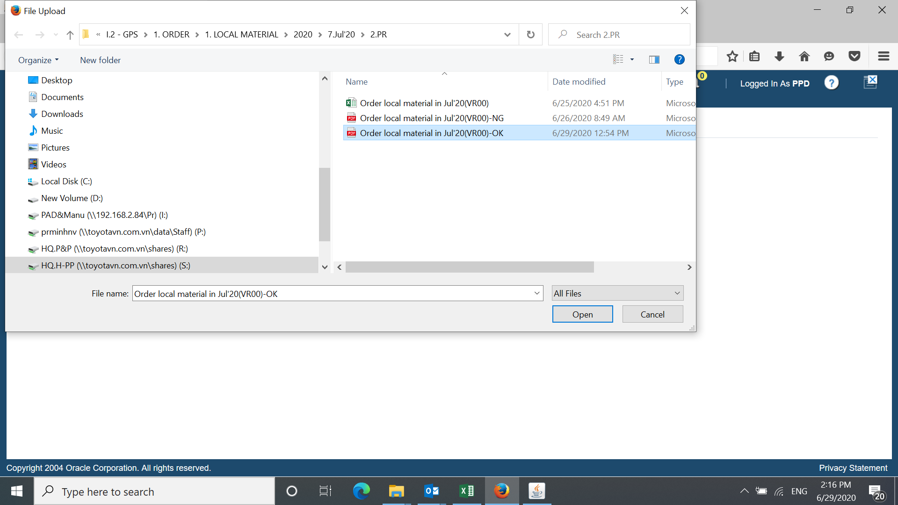

6

Trọn file cần đẩy lên hệ thống Oracle sau đó kích vào OPen

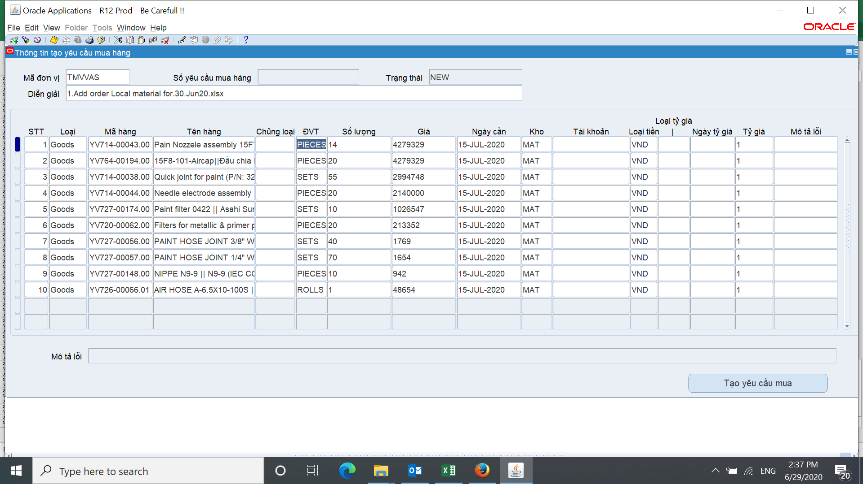

Kích vào tạo yêu cầu mua hàng.

7

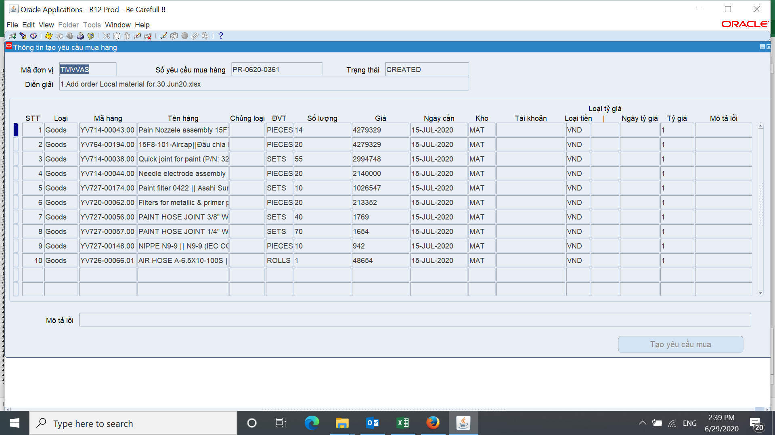
PR đã được tạo thành công

8

2.FW-PR
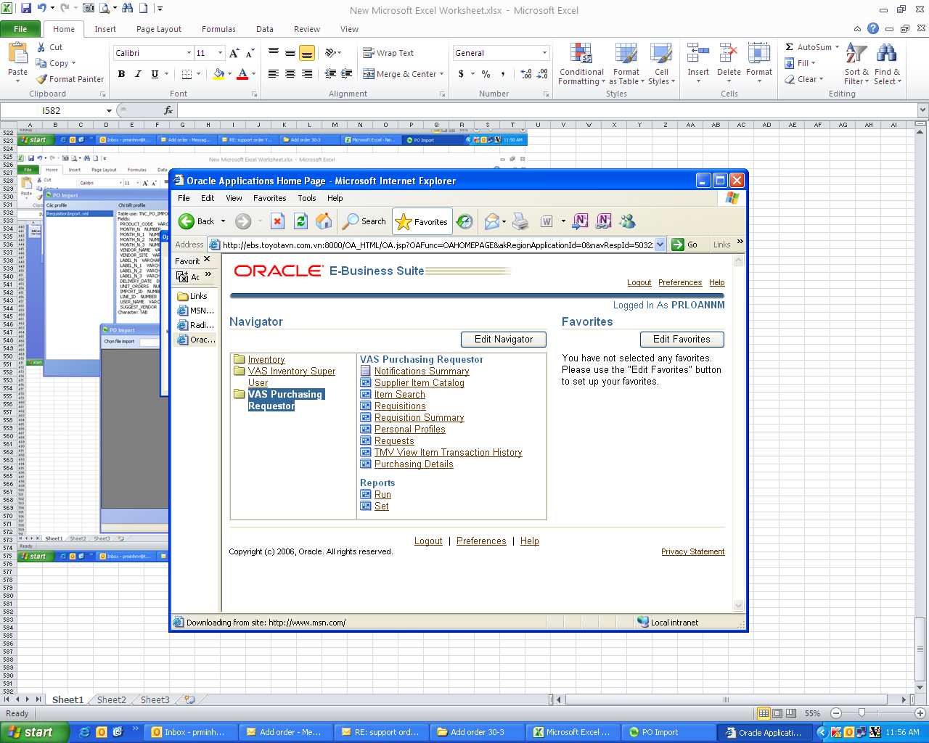

Mở Oracle vào mục requisition Summany

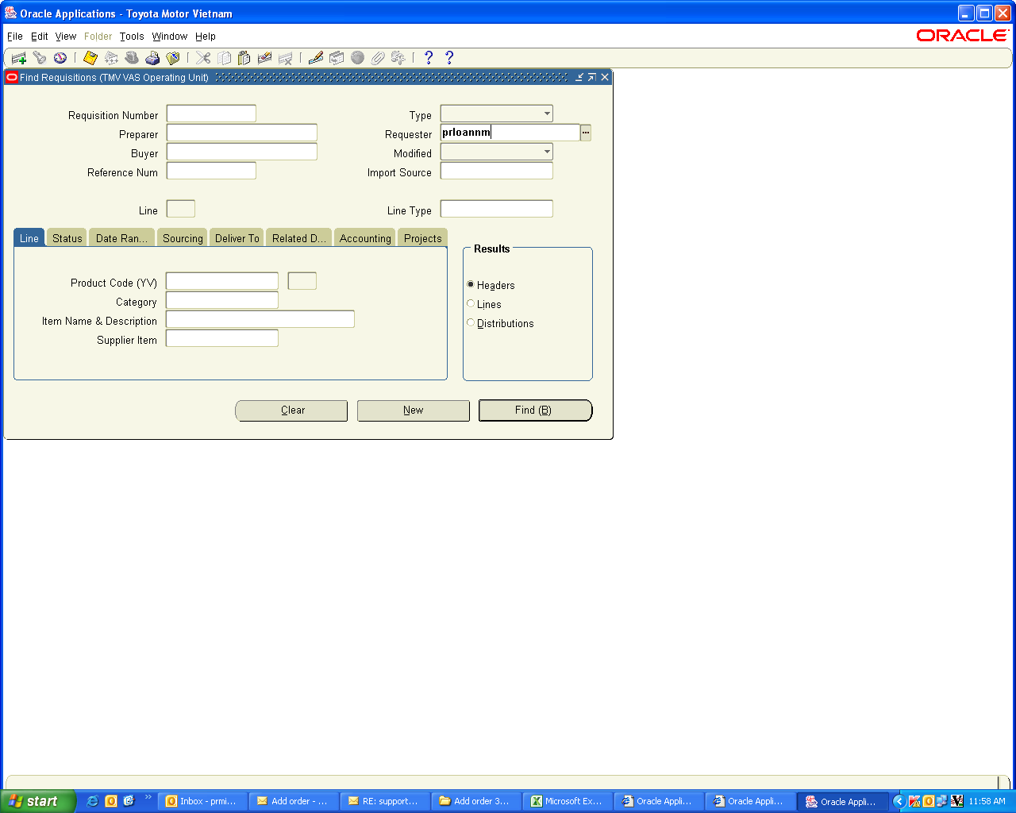

Vào mục user name ......

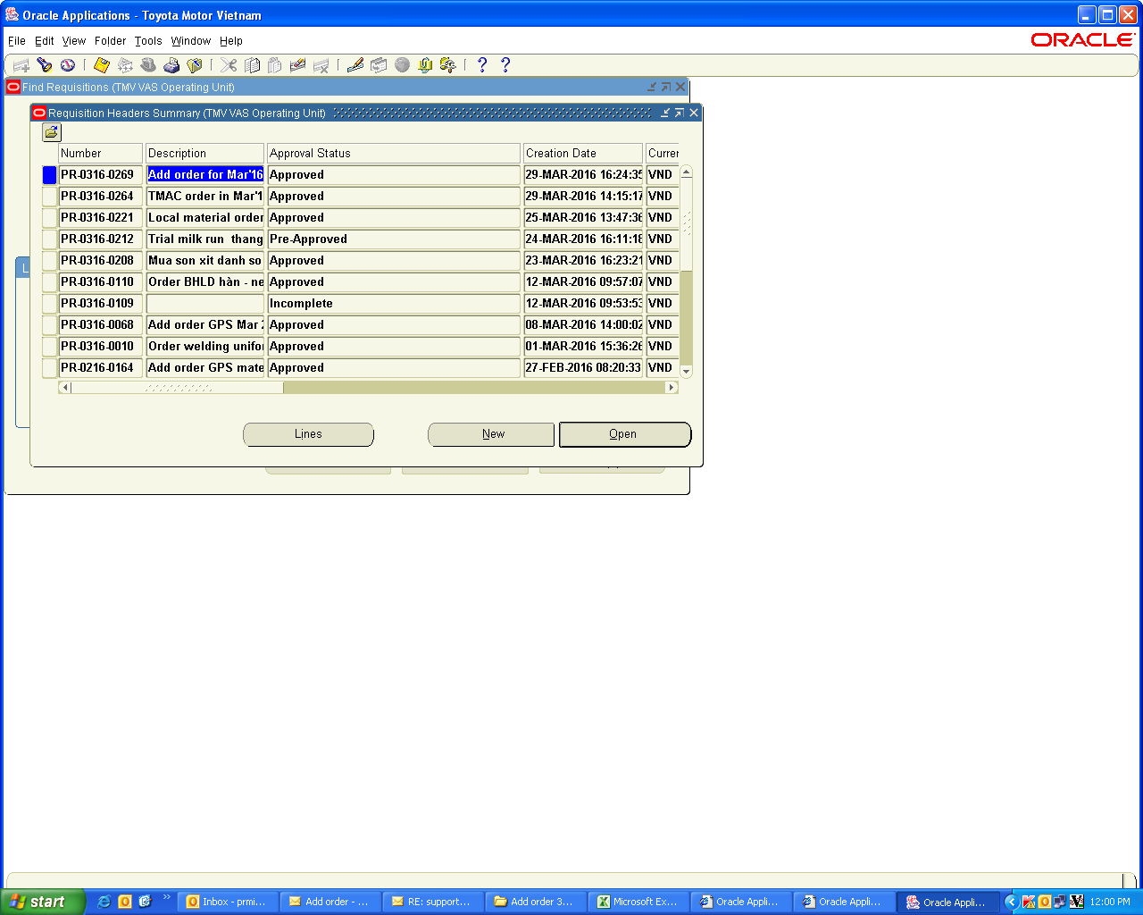

Kích vào PR vừa tạo sau đó---> Open

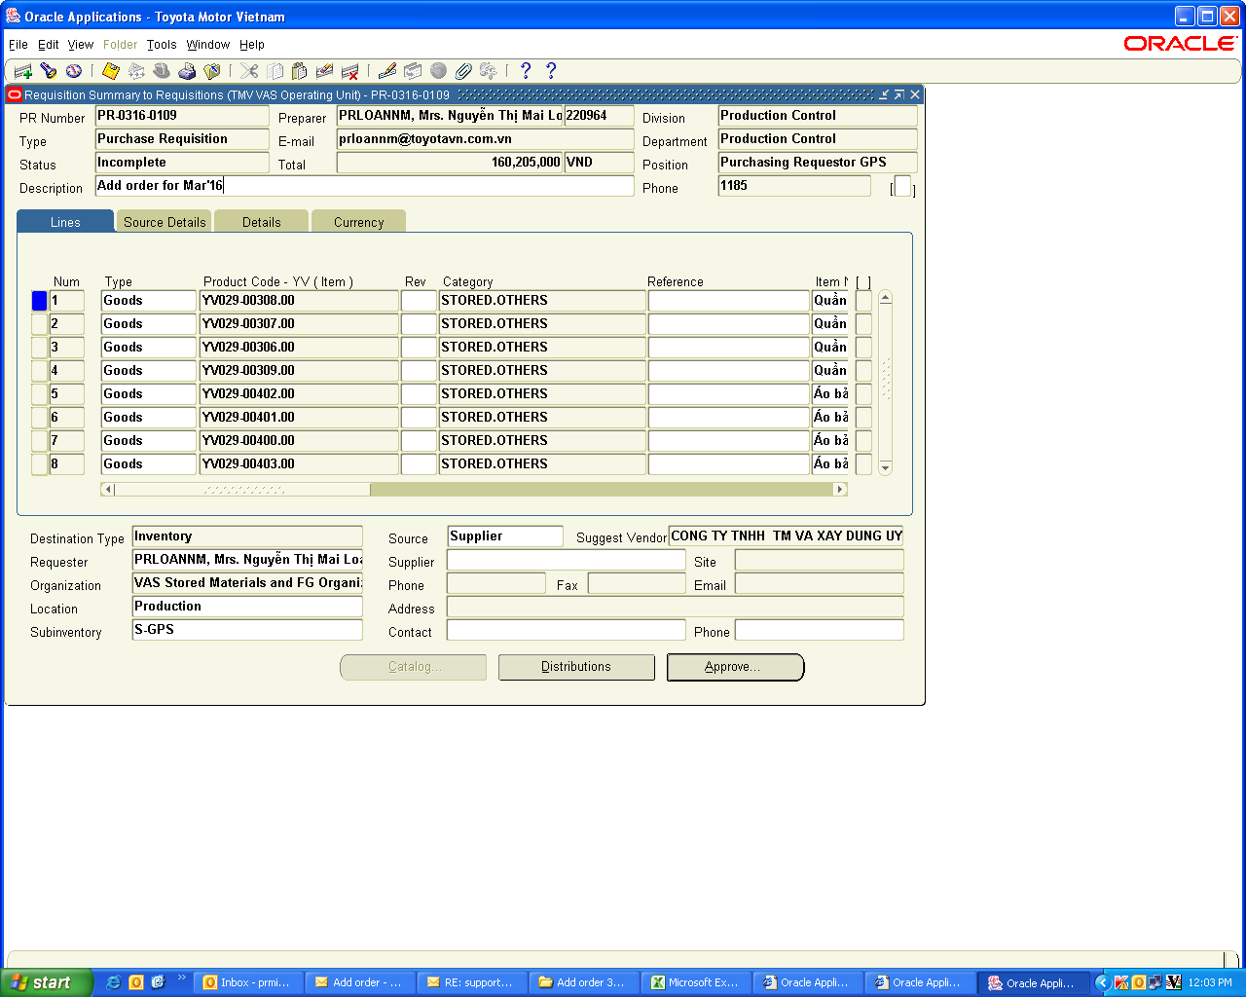

Đánh tiêu đề add order for....

Vào tìm attach file(file scan)

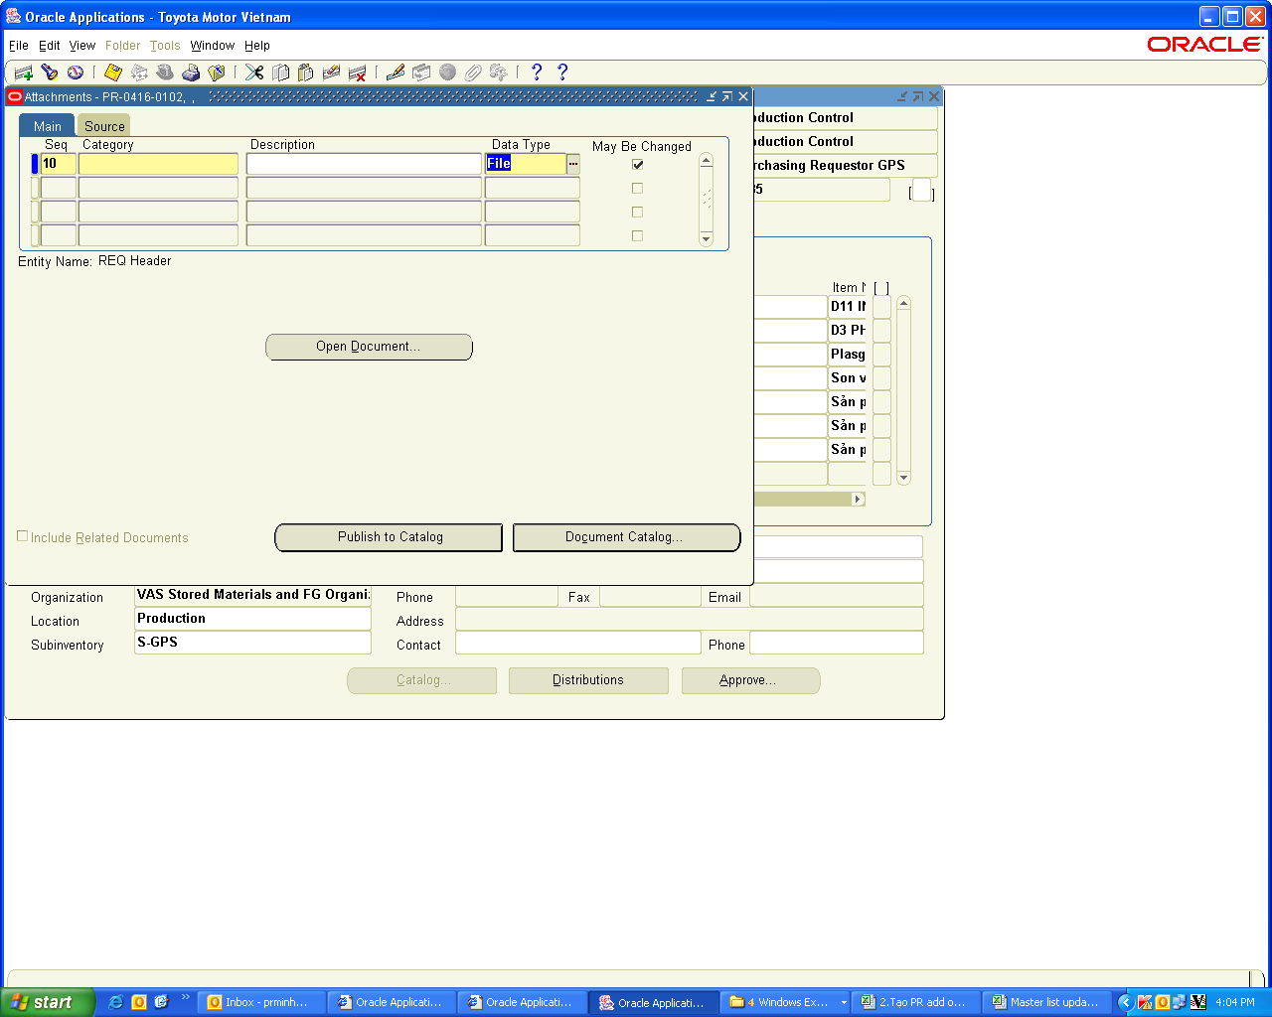

Đánh To Approve
Vào tìm attach file(file scan) tìm đường dẫn đẩy file lên hệ thống (lưu ý file phải được đẩy lên thành công)

Kích vào Approve---->Ghi chú lý do tạo PR---->FW theo địa chỉ của PUD có sẵn trên Oracle

